CALCOLO
 |  |  |  |  |  | Da allegare al titolo edilizio in questo formato (.XLSX), non occorre stampa pdf |  |  |  |  |  |  |  |  | Allegato 1Cs PREVIGENTE - aggiornamento 01/09/2025 C-PORTAL
ALLEGATO 1Cs PREVIGENTE - PROSPETTO DI CALCOLO OBLAZIONE - METODO PREVIGENTE (agg. 01/09/2025) sostituisce i precedenti |  |  |  |  |  |  |  |  |  |  |  |  |  |  | Pag 1/11 | L’utilizzo della disciplina pre-vigente presuppone, nel calcolo dei contributi dovuti, l’utilizzo delle superfici utili e superfici non residenziali (SU – SNR) e concetti definiti dalla disciplina
 |  |  |  |  |  |  |  |  |  |  |  |  |  |  |  | pre-vigente (DCC 25/79 del 09/02/2000 – DCC 140/77 del 30/05/2000 – DCC 257/54 del 19/12/2005).
ONERI DI URBANIZZAZIONE PRIMARIA (U1) E SECONDARIA (U2) |  |  |  |  |  |  |  |  |  |  |  |  |  | C-PORTAL
 |  |  |  |  |  |  |  |  |  |  |  |  |  |  |  | Estratto dalla DCC n. 25/79 del 09/02/2000 |  | Estratto dalla DCC n. 140/77 del 30/05/2000
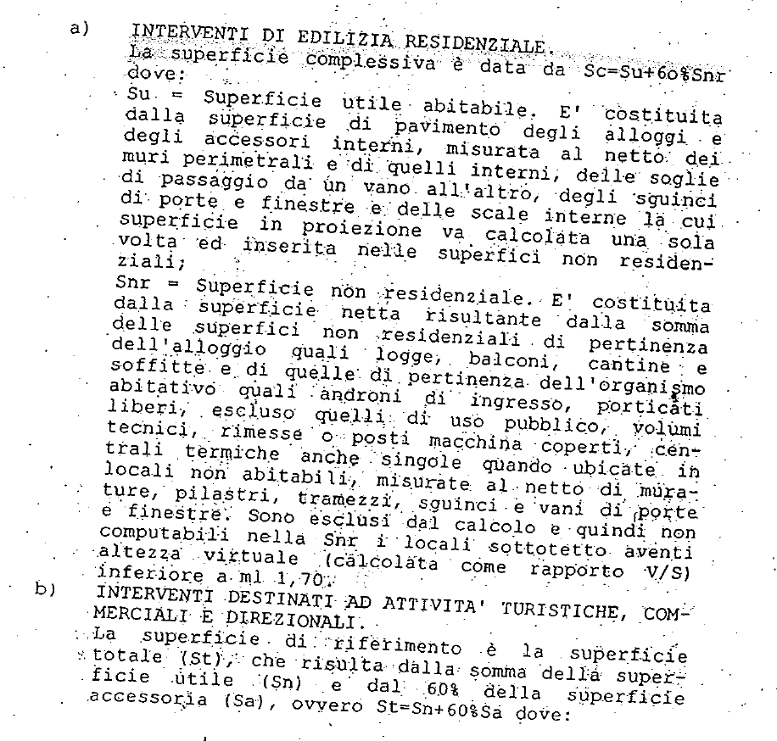
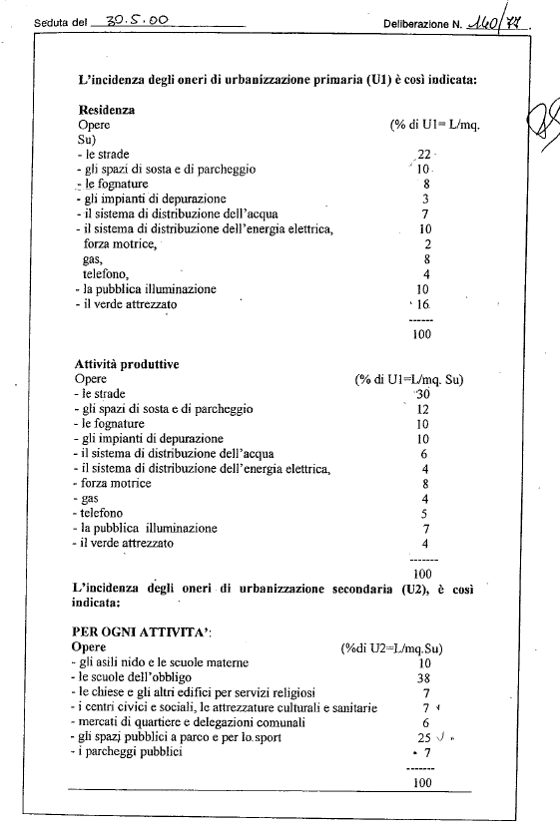
 |  |  |  | Superficie |  | Dest. Uso | Tariffa |  | % scomputo (1=nessuno scomputo; 0=scomputo 100%)
 |  |  |  | (mq) |  |  | (€/mq)
 |  | U1 | = | 0.00 | x |  |  | x | 1.00 |  |  |  | = | - €

 |  |  |  | Superficie |  |  | Tariffa |  | % scomputo (1=nessuno scomputo; 0,7=scomputo 30%)
 |  |  |  | (mq) |  |  | (€/mq)
 |  | U2 | = | 0.00 | x |  |  | x | 1.00 |  |  |  | = | - €

 |  |  |  |  |  |  |  |  |  |  |  | TOTALE |  | € -

 |  |  |  | Superficie |  | Dest. Uso | Tariffa |  | % scomputo (1=nessuno scomputo; 0=scomputo 100%)
 |  |  |  | (mq) |  |  | (€/mq)
 |  | U1 | = | 0.00 | x |  |  | x | 1.00 |  |  |  | = | - €

 |  |  |  | Superficie |  |  | Tariffa |  | % scomputo (1=nessuno scomputo; 0,7=scomputo 30%)
 |  |  |  | (mq) |  |  | (€/mq)
 |  | U2 | = | 0.00 | x |  |  | x | 1.00 |  |  |  | = | - €

 |  |  |  |  |  |  |  |  |  |  |  | TOTALE |  | € -

 |  |  |  | Superficie |  | Dest. Uso | Tariffa |  | % scomputo (1=nessuno scomputo; 0=scomputo 100%)
 |  |  |  | (mq) |  |  | (€/mq)
 |  | U1 | = | 0.00 | x |  |  | x | 1.00 |  |  |  | = | - €

 |  |  |  | Superficie |  |  | Tariffa |  | % scomputo (1=nessuno scomputo; 0,7=scomputo 30%)
 |  |  |  | (mq) |  |  | (€/mq)
 |  | U2 | = | 0.00 | x |  |  | x | 1.00 |  |  |  | = | - €

 |  |  |  |  |  |  |  |  |  |  |  | TOTALE |  | € -

 |  | Produrre dimostrazione grafica/analitica delle superfici (campitura e tabella su apposito elaborato grafico) |  |  |  |  |  |  |  |  |  | TOTALE U1/U2 |  | € -

ALLEGATO 1Cs PREVIGENTE - PROSPETTO DI CALCOLO OBLAZIONE - METODO PREVIGENTE |  |  |  |  |  |  |  |  |  |  |  |  |  |  | Pag 2/11

CONTRIBUTO DI DISINQUINAMENTO (D) E SISTEMAZIONE (S) |  |  |  |  |  |  |  |  |  |  |  |  |  |  |  | Estratto dalla DCC n. 257/54 del 19/12/2005
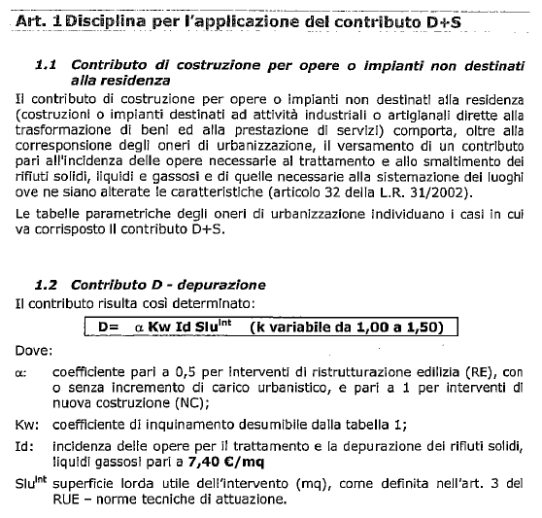

 |  |  |  | Superficie |  | Tariffa |  | Coeff. Α |  | Coeff. B
 |  |  |  | (mq) |  | (€/mq)
 |  | D | = | 0.00 | x | 0.00 | x | 1.00 | x |  |  |  | = | - € |  |  | Coefficiente B
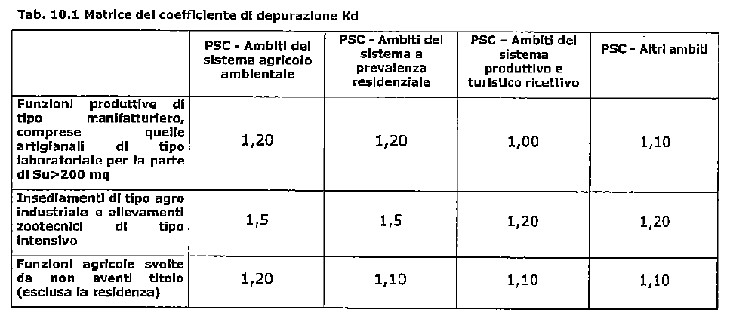
 |  |  |  | Superficie |  | Tariffa |  | Coeff. Α |  | Coeff. B
 |  |  |  | (mq) |  | (€/mq)
 |  | S | = | 0.00 | x | 0.00 | x | 1.00 | x |  |  |  | = | - €
 |  |  |  | "S" Solo per attività estrattive
 |  |  |  |  |  |  |  |  |  |  |  |  |  | € -

 |  |  |  | Superficie |  | Tariffa |  | Coeff. Α |  | Coeff. B
 |  |  |  | (mq) |  | (€/mq)
 |  | D | = | 0.00 | x | 0.00 | x | 1.00 | x |  |  |  | = | - €

 |  |  |  | Superficie |  | Tariffa |  | Coeff. Α |  | Coeff. B
 |  |  |  | (mq) |  | (€/mq)
 |  | S | = | 0.00 | x | 0.00 | x | 1.00 | x |  |  |  | = | - €
 |  |  |  | "S" Solo per attività estrattive
 |  |  |  |  |  |  |  |  |  |  |  |  |  | € -

 |  |  |  | Superficie |  | Tariffa |  | Coeff. Α |  | Coeff. B
 |  |  |  | (mq) |  | (€/mq)
 |  | D | = | 0.00 | x | 0.00 | x | 1.00 | x |  |  |  | = | - €

 |  |  |  | Superficie |  | Tariffa |  | Coeff. Α |  | Coeff. B
 |  |  |  | (mq) |  | (€/mq)
 |  | S | = | 0.00 | x | 0.00 | x | 1.00 | x |  |  |  | = | - € |  | Tariffa "Id" soggetta ad aggiornamento ISTAT (per l'anno 2022 pari a €/mq 9,66)
 |  |  |  | "S" Solo per attività estrattive
 |  |  |  |  |  |  |  |  |  |  |  |  |  | € - |  |  | Il Contributo S (nel metodo di calcolo previgente) è dovuto SOLO per le attività estrattive

 |  | Produrre dimostrazione grafica delle superfici (campitura o polininea SLU e quantificazione in mq.) |  |  |  |  |  |  |  |  |  | TOTALE D+S |  | € -

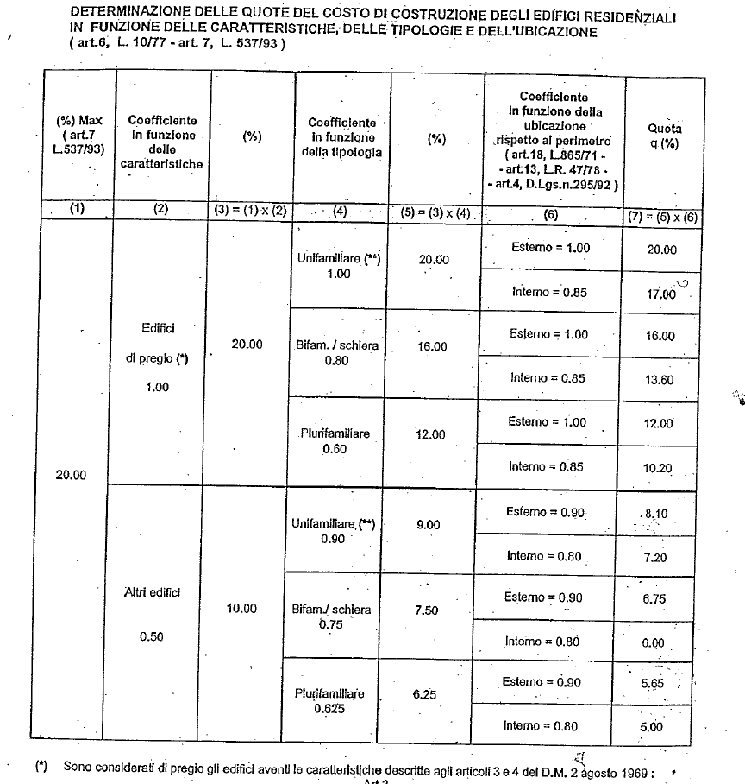
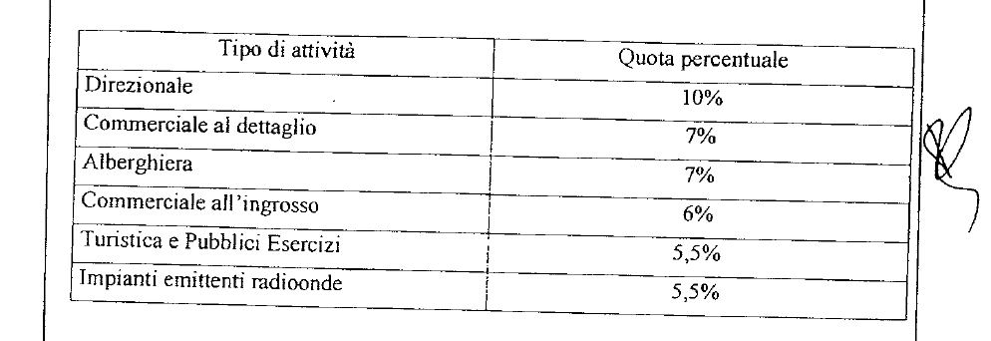
ALLEGATO 1Cs PREVIGENTE - PROSPETTO DI CALCOLO DEL OBLAZIONE - METODO PREVIGENTE |  |  |  |  |  |  |  |  |  |  |  |  |  |  | Pag 3/11
 |  |  |  |  |  |  |  |  |  |  |  |  |  |  |  | Percentuali di applicazione del Costo di Costruzione per funzione residenziale | Percentuali di applicazione del Costo di Costruzione per funzioni NON residenziali
COSTO DI COSTRUZIONE (CC)

 |  |  |  |  |  | CALCOLO CON COMPUTO METRICO IN PERCENTUALE

 |  |  |  | Importo CME |  | % applicazione
 |  |  |  | €
 |  | CC | = | - € | x |  |  |  |  |  |  |  | = | - €

 |  |  |  | Importo |  | % applicazione
 |  |  |  | €
 |  | CC | = | - € | x |  |  |  |  |  |  |  | = | - €

 |  |  |  | Importo |  | % applicazione |  |  |  |  |  |  |  |  |  |  | LE PERCENTUALI D'APPLICAZIONE DEL COSTO DI COSTRUZIONE PER FUNZIONI
 |  |  |  | € |  |  |  |  |  |  |  |  |  |  |  |  | NON RESIDENZIALI SONO RIDOTTE DEL 50% IN CASO DI RISTRUTTURAZIONE EDILIZIA
 |  | CC | = | - € | x |  |  |  |  |  |  |  | = | - €

 |  |  |  | Importo |  | % applicazione
 |  |  |  | €
 |  | CC | = | - € | x |  |  |  |  |  |  |  | = | - €

 |  |  |  |  |  |  |  |  |  |  |  |  |  | € -

 |  |  |  |  |  | CALCOLO CON METODO TABELLARE (COMPILARE SCHEDA CC TABELLARE)

 |  |  | CC Tabellare (vedi foglio) |  |  |  |  |  |  |  |  |  | = | - €

 |  | Produrre computo metrico oppure calcolo CC tabellare (a seconda della casistica) |  |  |  |  |  |  |  |  |  | TOTALE CC |  | € -

ALLEGATO 1Cs PREVIGENTE - PROSPETTO DI CALCOLO OBLAZIONE - METODO PREVIGENTE |  |  |  |  |  |  |  |  |  |  |  |  |  |  | Pag 4/11

MONETIZZAZIONE PARCHEGGI PUBBLICI (MPS)

 |  |  |  | Tipologia Superficie |  | Superficie |  | Standard
 |  |  |  |  |  | (mq) |  |  |  | (mq)
 |  | Area dotazione | = | SLU |  | 0.00 | x | 0.00 | = | 0.00 |  | Produrre dimostrazione grafica delle superfici lorde SLU
 |  |  |  |  |  |  |  |  |  |  |  | (campitura o polilinea su apposito elaborato grafico
 |  | Area dotazione | = | Sf |  | 0.00 | x | 0.00 | = | 0.00 |  | con indicazione della superficie in mq.)

 |  |  |  |  |  |  |  | TOTALE DOTAZIONE (Area) | = | 0.00

 |  |  |  | Area dotazione |  | Tariffa
 |  |  |  | (mq) |  | (€/mq)
 |  | MSP1 | = | 0.00 | x | 0.00 |  |  | = | - € |  | Per la tariffa consultare gli aggiornamenti ISTAT (link)

 | DOTAZIONE CALCOLATA SULLA DIFFERENZA TRA STATO DI FATTO (SdF) E STATO DI PROGETTO (SdP)

 |  |  |  | Tipologia Superficie |  | Superficie |  | Standard
 |  |  |  |  |  | (mq) |  |  |  | (mq) |  | Produrre dimostrazione grafica delle superfici lorde SLU
 |  | Area (SdF) | = | SLU |  | 0.00 | x | 0.00 | = | 0.00 |  | (campitura o polilinea su apposito elaborato grafico
 |  |  |  |  |  |  |  |  |  |  |  | con indicazione della superficie in mq.)
 |  | Area (SdP) | = | SLU |  | 0.00 | x | 0.00 | = | 0.00

 |  |  |  |  |  |  |  | TOTALE DOTAZIONE (Area) | = | 0.00

 |  |  |  | Area dotazione |  | Tariffa
 |  |  |  | (mq) |  | (€/mq)
 |  | MSP2 | = | 0.00 | x | 0.00 |  |  | = | - € |  | Per la tariffa consultare gli aggiornamenti ISTAT (link)

ALLEGATO 1Cs PREVIGENTE - PROSPETTO DI CALCOLO OBLAZIONE - METODO PREVIGENTE |  |  |  |  |  |  |  |  |  |  |  |  |  |  | Pag 5/11

MONETIZZAZIONE PARCHEGGI PRIVATI (MPP)

 |  |  |  | Tipologia Superficie |  | Superficie |  | Standard
 |  |  |  |  |  | (mq) |  |  |  | (mq) |  | MONETIZZAZIONE PARCHEGGI PRIVATI
 |  | Area dotazione | = | SLU |  | 0.00 | x | 0.00 | = | 0.00 |  | POSSIBILE SOLO SE AMMESSA DA RUE
 |  |  |  |  |  |  |  |  |  |  |  | VERIFICARE CON S.O. CONFORMITA'
 |  | Area dotazione | = | SLU |  | 0.00 | x | 0.00 | = | 0.00

 |  |  |  |  |  |  |  | TOTALE DOTAZIONE (Area) | = | 0.00 |  | Da reperire
 |  |  |  |  |  |  |  |  |  |  |  | Verificare con S.O. Conformità

 |  |  |  |  |  |  |  |  |  |  |  | Produrre dimostrazione grafica delle superfici lorde SLU
 |  |  |  | Area dotazione |  | Tariffa |  |  |  |  |  | (campitura o polilinea su apposito elaborato grafico
 |  |  |  | (mq) |  | (€/mq) |  |  |  |  |  | con indicazione della superficie in mq.)
 |  | MPP1 | = | 0.00 | x | 0.00 |  |  | = | - € |  | Per la tariffa consultare gli aggiornamenti ISTAT (link)

 | DOTAZIONE CALCOLATA SULLA DIFFERENZA TRA STATO DI FATTO (SdF) E STATO DI PROGETTO (SdP)

 |  |  |  | Tipologia Superficie |  | Superficie |  | Standard
 |  |  |  |  |  | (mq) |  |  |  | (mq) |  | MONETIZZAZIONE PARCHEGGI PRIVATI
 |  | Area (SdF) | = | SLU |  | 0.00 | x | 0.00 | = | 0.00 |  | POSSIBILE SOLO SE AMMESSA DA RUE
 |  |  |  |  |  |  |  |  |  |  |  | VERIFICARE CON S.O. CONFORMITA'
 |  | Area (SdP) | = | SLU |  | 0.00 | x | 0.00 | = | 0.00

 |  |  |  |  |  |  |  | TOTALE DOTAZIONE (Area) | = | 0.00 |  | Da reperire
 |  |  |  |  |  |  |  |  |  |  |  | Verificare con S.O. Conformità

 |  |  |  |  |  |  |  |  |  |  |  | Produrre dimostrazione grafica delle superfici lorde SLU
 |  |  |  | Area dotazione |  | Tariffa |  |  |  |  |  | (campitura o polilinea su apposito elaborato grafico
 |  |  |  | (mq) |  | (€/mq) |  |  |  |  |  | con indicazione della superficie in mq.)
 |  | MPP2 | = | 0.00 | x | 0.00 |  |  | = | - € |  | Per la tariffa consultare gli aggiornamenti ISTAT (link)

ALLEGATO 1Cs PREVIGENTE - PROSPETTO DI CALCOLO OBLAZIONE - METODO PREVIGENTE |  |  |  |  |  |  |  |  |  |  |  |  |  |  | Pag 6/11

MONETIZZAZIONE VERDE E ALTRI STANDARD (MVS)

 |  |  |  | Tipologia Superficie |  | Superficie |  | Standard
 |  |  |  |  |  | (mq) |  |  |  | (mq)
 |  | Area dotazione | = | SLU |  | 0.00 | x | 0.000 | = | 0.00 |  | VERDE ATTREZZATO

 |  | Area dotazione | = | Sf |  | 0.00 | x | 0.000 | = | 0.00 |  | ISTRUZIONE

 |  | Area dotazione | = | SLU |  | 0.00 | x | 0.000 | = | 0.00 |  | INTERESSE COMUNE

 |  | Area dotazione | = | Sf |  | 0.00 | x | 0.000 | = | 0.00 |  | CULTO

 |  |  |  |  |  |  |  | TOTALE DOTAZIONE (Area) | = | 0.00 |  | Da reperire o monetizzare
 |  |  |  |  |  |  |  |  |  |  |  | Verificare con S.O. Conformità

 |  |  |  |  |  |  |  |  |  |  |  | Produrre dimostrazione grafica delle superfici lorde SLU
 |  |  |  | Area dotazione |  | Tariffa |  |  |  |  |  | (campitura o polilinea su apposito elaborato grafico
 |  |  |  | (mq) |  | (€/mq) |  |  |  |  |  | con indicazione della superficie in mq.)
 |  | MVS | = | 0.00 | x | 0.00 |  |  | = | - € |  | Per la tariffa consultare gli aggiornamenti ISTAT (link)

ALLEGATO 1Cs PREVIGENTE - PROSPETTO DI CALCOLO OBLAZIONE - METODO PREVIGENTE |  |  |  |  |  |  |  |  |  |  |  |  |  |  | Pag 7/11

CONTRIBUTO PEREQUATIVO CITTA' PUBBLICA (artt. 1.2.4 e 1.2.9 RUE)

 |  |  |  |  |  |  | RUE |  | mq |  | RUE |  | mq
 |  | Classificazione area PRE-VIGENTE

 |  | Classificazione area VIGENTE

 |  | CALCOLO CONTRIBUTO CITTA' PUBBLICA |  |  |  |  | (da quantificare e relazionare a parte) |  |  |  |  |  |  | - €

ALLEGATO 1Cs PREVIGENTE - PROSPETTO DI CALCOLO OBLAZIONE - METODO PREVIGENTE |  |  |  |  |  |  |  |  |  |  |  |  |  |  | Pag 8/11

CALCOLO OBLAZIONE AI SENSI DELL'ART. 17 COMMA 3 LEGGE REGIONALE N. 23/2004 E MONETIZZAZIONE

 |  | U1 | = | - € |  | Oneri U1 |  |  | SELEZIONARE LA TIPOLOGIA DI SANATORIA

 |  | U2 | = | - € |  | Oneri U2 |  |  | Lettera a) |  |  | art. 17 comma 3 LR. 23/2004 prev.

 |  | D | = | - € |  | Contributo D

 |  | S | = | - € |  | Contributo S

 |  | CC | = | - € |  | Quota sul Costo di Costruzione

 |  | TOTALE (CdC) | = | - € |  | CONTRIBUTO DI COSTRUZIONE (CdC)

 |  |  |  |  |  |  |  |  |  | Lett a) Moltiplicare x 1 solo in caso di esonero dal CdC (art. 32 L.R. 15/2013)
 | a) | OBLAZIONE Lett. a) = CdC x 2 |  |  | = | € - | x | 2 | = | 2,000.00 € |  | Vai a pag. 6/8

 | b) | OBLAZIONE Lett. b) = CdC x 1 |  |  | = | € - | x | 1 | = | - € |  | Vai a pag. 7/8

 |  |  |  |  |  | Computo Metrico |  |  |  | Vai a pag. 8/8
 | c) | OBLAZIONE Lett. c) = fz. Computo |  |  |  | - |  |  | = | - €

 |  | MPP | = | MONETIZZAZIONE PARCHEGGI PRIVATI |  |  |  |  |  | - €
 |  | MSP | = | MONETIZZAZIONE PARCHEGGI PUBBLICI |  |  |  |  |  | - €
 |  | MVS | = | MONETIZZAZIONE VERDE E ALTRI STANDARD |  |  |  |  |  | - €
 |  | Mtot | = | TOTALE MONETIZZAZIONE DOTAZIONI |  |  |  |  |  | - €

 |  | CP | = | CONTRIBUTO CITTA' PUBBLICA |  |  |  |  |  | - €

 |  | TOTALE DOVUTO (OBLAZIONE + MONETIZZAZIONE + CITTA' PUBBLICA) |  |  |  |  |  |  | = | 2,000.00 €

ALLEGATO 1Cs PREVIGENTE - PROSPETTO DI CALCOLO OBLAZIONE - METODO PREVIGENTE |  |  |  |  |  |  |  |  |  |  |  |  |  |  | Pag 9/11

RIEPILOGO OBLAZIONE E MODALITA' DI VERSAMENTO - Lettera a)

 | TIPOLOGIA DI SANATORIA |  |  |  |  |  | OBL | Si richiede la rateizzazione? |  |  |  |  |  | NO

 | Lettera a) |  |  | art. 17 comma 3 LR. 23/2004 prev. |  |  | Piano di rateizzazione (ammessa solo per importi > 5.000 €)
 |  |  |  |  |  |  | Versamento Rata n. 1 + Fidejussione importi residui |  |  |  |  |  |  | € -
 |  |  |  |  |  |  | Al momento della presentazione della SCIA o entro 30 gg dal rilascio del PdC
 |  |  |  |  |  |  |  |  |  |  |  |  | Importo fidejussione | - €
 |  |  |  |  |  |  | Versamento Rata n. 2 |  |  |  |  |  |  | € -
 |  |  |  |  |  |  | Entro 9 mesi dalla presentazione della SCIA o dal rilascio del PdC
 |  | OBLAZIONE | = | 2,000.00 € |  |  | Versamento Rata n. 3 |  |  |  |  |  |  | € -
 |  |  |  |  |  |  | Entro 18 mesi dalla presentazione della SCIA o dal rilascio del PdC
 |  | Mtot | = | - €

 |  | TOTALE | = | 2,000.00 €

 | Da versare:
 | Al momento della presentazione della SCIA
 | o entro 30 gg dal rilascio del PdC
 | oppure secondo i piani di rateizzazione

 |  | CP | = | - €

 | Da versare:
 | Al momento della presentazione della SCIA
 | o entro 30 gg dal rilascio del PdC
 | (importo non rateizzabile ai sensi della DD 2383/2020)

 |  | TOTALE | = | 2,000.00 € |  | Totale complessivo (oblazione + monetizzazione + CP)

ALLEGATO 1Cs PREVIGENTE - PROSPETTO DI CALCOLO OBLAZIONE - METODO PREVIGENTE |  |  |  |  |  |  |  |  |  |  |  |  |  |  | Pag 10/11

RIEPILOGO OBLAZIONE E MODALITA' DI VERSAMENTO - Lettera b)

 | TIPOLOGIA DI SANATORIA |  |  |  |  |  | OBL | Si richiede la rateizzazione? |  |  |  |  |  | NO
...

